DERECHO DE DEVOLUCION
NIIF 15
DERECHO DE DEVOLUCION
Párrafo 55
Una entidad reconocerá un pasivo por reembolsos si la entidad recibe contraprestaciones de un cliente
y espera reembolsarle toda o parte de la contraprestación.
Un pasivo por reembolso se mide al importe de la contraprestación recibida (o por recibir) a la cual la
entidad no espera tener derecho (importes no incluido en el precio de la transacción).
Párrafo B20-B27
una entidad concede a un cliente el derecho a devolver el producto por varias razones (insatisfacción)y
recibe cualquier combinación de lo siguiente:
(a) un reembolso total o parcial de cualquier contraprestación pagada
(b) un crédito que puede aplicarse contra los importes debidos
(c) cambiarlo por otro producto.

TRAMPO S.A. es una fabrica de zapatos
Contrato para producir zapatos |  |  | 100,000 | pares
Precio de venta unitario |  |  | 50 | u.m.
Costo de producción |  |  | 10 | u.m.
Clausula de devolución por inperfecciones
Estadísitica de devoluciones |  |  | 11%

En la venta: |  |  | D | H
 | Factura por cobrar |  | 5,900,000
 | Debito fiscal IGV |  |  | 900,000
 | Venta |  |  | 4,450,000
 | Pasivo por devolución |  |  | 550,000
 |  |  | 5,900,000 | 5,900,000
Costo |  |  | D | H
de venta | Costo de venta |  | 890,000
 | Inventario en transito |  | 110,000
 | Inventario |  |  | 1,000,000
 |  |  | 1,000,000 | 1,000,000

ALTERNATIVAMENTE
En la venta: |  |  | D | H
 | Factura por cobrar |  | 5,900,000 |  | Tax
 | Debito fiscal IGV |  |  | 900,000 | Tax
 | 700001 - Venta |  |  | 5,000,000 | Tax
 |  |  | 5,900,000 | 5,900,000
 | 700002 - Venta |  | 550,000 |  | Niif
 | Pasivo por devolución |  |  | 550,000 | Niif
Costo |  |  | D | H
de venta | 6900001 Costo de venta |  | 1,000,000 |  | Tax
 | Inventario |  |  | 1,000,000 | Tax
 | Inventario en transito |  | 110,000 |  | Niif
 | 6900002 Costo de venta |  |  | 110,000 | Niif

 | Margen neto |  |  | 440,000
 | Activo IRD |  | 29.50% | 129,800

Caso Alicorp
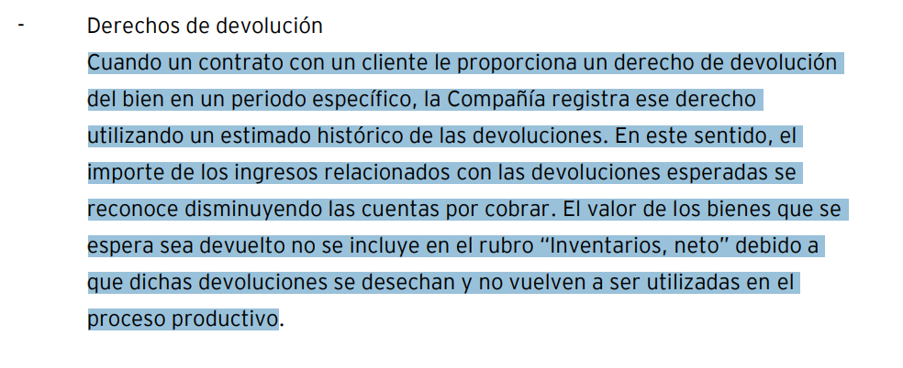

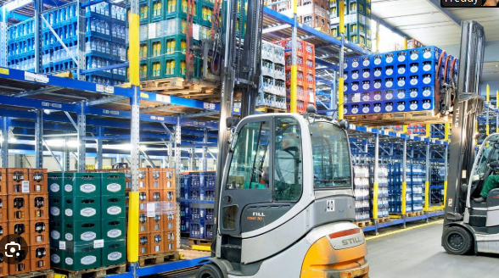

 |  | Esc 1 | Esc 2
Ventas |  | 350 | 105
Gastos |  | -245

 |  | 105 | 105

Principal | controla el activo
 | controla el servicio

 | frente al cliente

Naviera

Trampo SA

Importador

